Premisas

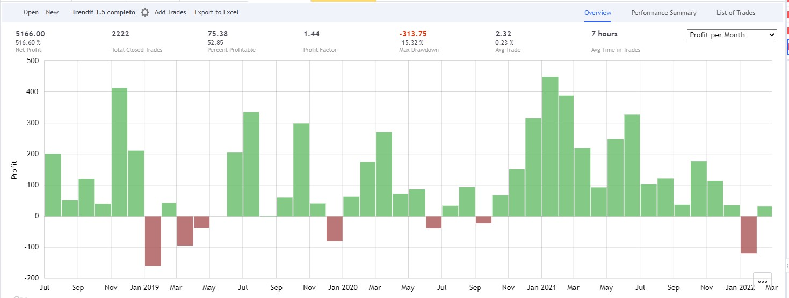
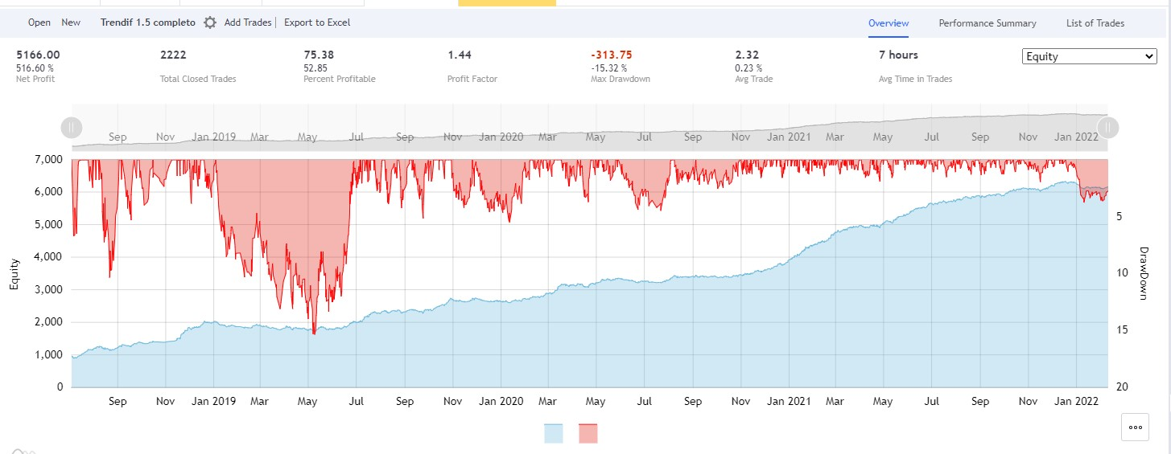
ESTRATEGIA TRENDIFF
Leverage 5x con el 25% de la cuenta
Max. Drawdown 25%
Timeframe para operar: 5 minutes

LONG |  |  | SHORT
Trendif | +2 o +3 | (segunda vela desde que marca) | Trendif | -3 | (segunda vela desde que marca)
Entry offset (limit Order) | 0.10% |  | Entry offset (limit Order) | 0.05%
Stop Loss | 2.20% |  | Stop Loss | 2.10%
Target | Pools mayores a 7 M (100x; 50x; 25x), 8 consecutivos |  | Target | Pools mayores a 7 M (100x; 50x; 25x), 8 consecutivos
Rango de búsqueda | 3% |  | Rango de búsqueda | 3%

Gestión del trade: | Take profit parcial | 25% de la posición en el primer pool mayor a 7M (sin cumplir condición de consecutivos) | Gestión del trade: | Take profit parcial | 25% de la posición en el primer pool mayor a 7M (sin cumplir condición de consecutivos)
 | Move BE | en 1er TP parcial |  | Move BE | en 1er TP parcial
 | Si Trendif disminuye | cierro a market o BE |  | Si Trendif disminuye | cierro a market o BE
 | Si ya cerré mi trade y Trendif sigue marcando +2 o +3 | espero 60 min y vuelvo a entrar |  | Si ya cerré mi trade y Trendif sigue marcando -3 | espero 60 min y vuelvo a entrar
 | Si Trendif aumenta de 2 a 3 | vulevo a entrar al instante

AYUDAS
Operar solo en tendencias, evitar lateralizaciones.
Entrar en el extremo del nuevo rango
Entradas parciales en pool de 100x y 50x

